Sheet1
入库清单 |  |  |  |  | 箱单信息
义乌新库房地址：雪峰西路751号（高德导航义乌华鼎锦纶股份有限公司院里）接货电话：18072363466 上班时间：早8.30到晚19点， 收货人（客户代码CZ3187） |  |  | 客户代码:CZ3187
 |  |  | 运输方式:TIR卡航

 |  |  | CZ3187-0324-9
序号 | 产品信息 | 外箱箱唛 |  | 预期数量 | 图片 | 重量 | 体积 | 产品名 | 材质
1 | 38799-Y07U0001-A01 3K黑色 拼图垫+8个彩盘 | CZ3187-0324-9/1 |  | 20 | 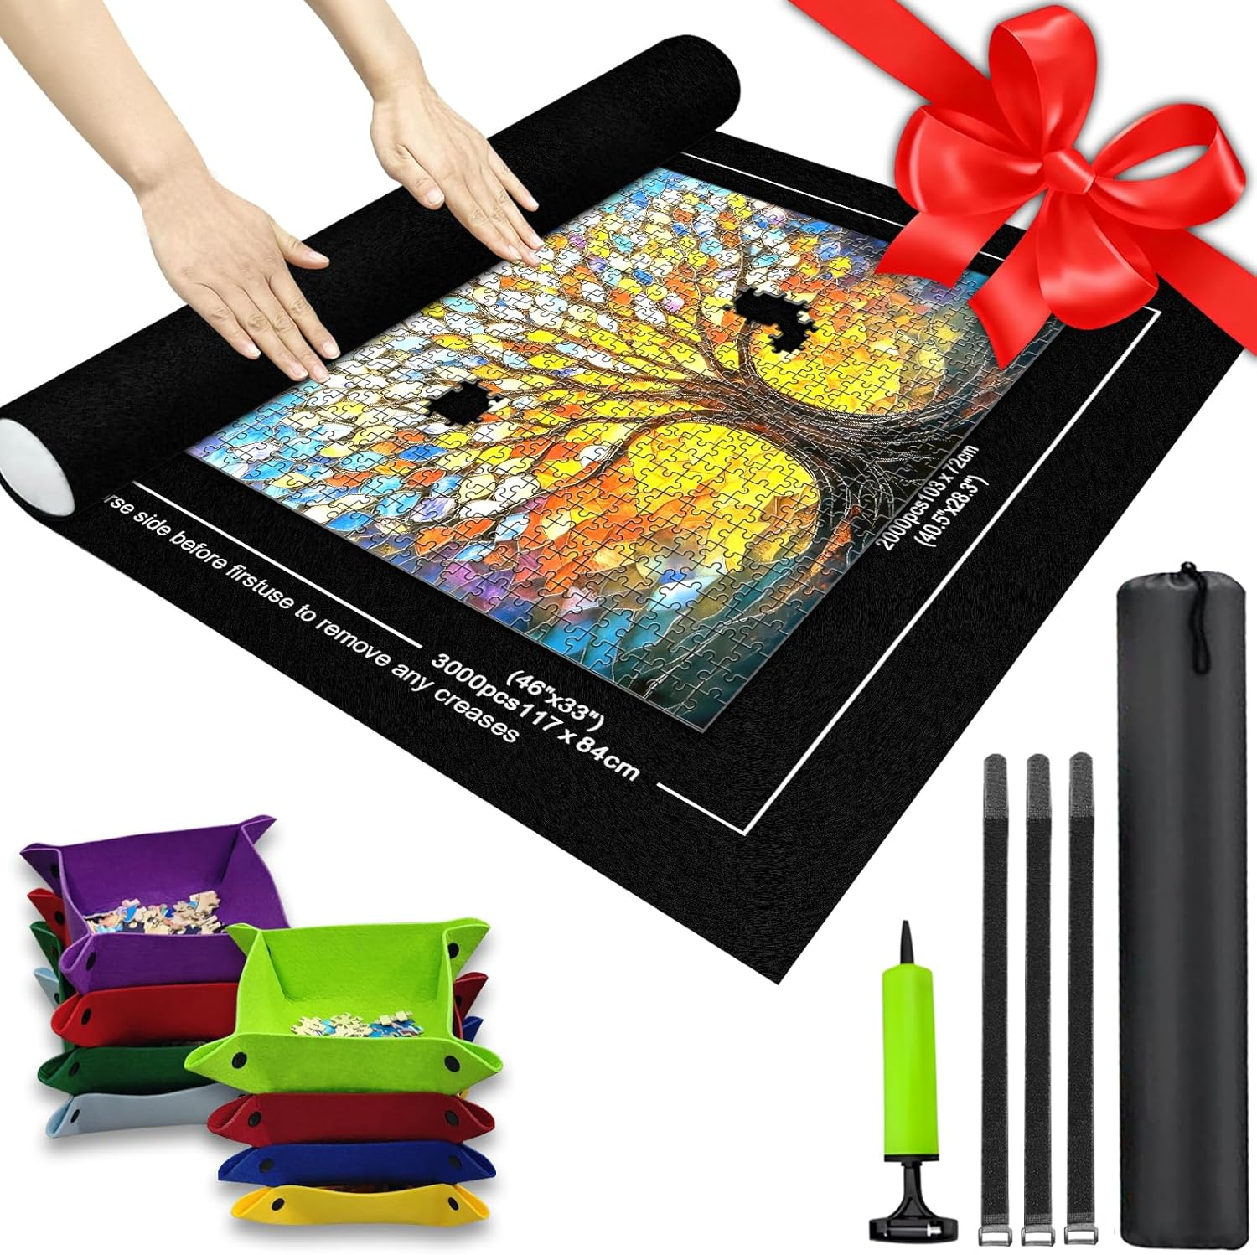 | 148.5 | 1.24 | 拼图垫+8个彩盘 | 毛毡
 |  | CZ3187-0324-9/2 |  | 20
 |  | CZ3187-0324-9/3 |  | 20
 |  | CZ3187-0324-9/4 |  | 20
 |  | CZ3187-0324-9/5 |  | 20
 |  | CZ3187-0324-9/6 |  | 20
 |  | CZ3187-0324-9/7 |  | 20
 |  | CZ3187-0324-9/8 |  | 20
 |  | CZ3187-0324-9/9 |  | 20

 |  |  |  |  |  | 总重量 | 总体积 | 密度
 |  |  |  |  |  | 148.5 | 1.24 | 119.76

